상품제안서
모나미153볼펜(흑)+컴퓨터용싸인펜+에딩슈퍼형광펜 3P세트 | 상품코드: S40843

 |  |  |  |  |  |  | 02-713-8555 | www.synergygift.co.kr
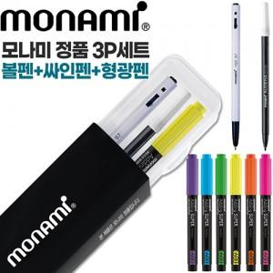

【상세/제작정보】

【인쇄/포장옵션】 | 실크, 케이스인쇄 / 모나미정품케이스

【공급단가】 | 수량 | 300~ | 500~ | 1,000~ | 3,000~ | 5,000~
*VAT별도 | 단가 | 1,280원 | 1,250원 | 1,220원 | 1,170원 | 1,140원

【상품 URL】 | https://www.synergygift.co.kr:443/src/goods_detail.php?gdno=40843

